Fórmulas
Desvios
Precisão das estimativas (erro padrão)
Intervalo de confiança (Coeficientes)
$$x_{i}=X_{i}−\overline{X}; y_{i}=Y_{i}=\overline{Y}$$
Beta 2
Beta 1
$$var\left({\hat{β}}_{2}\right)=\frac{{\hat{σ}}^{2}}{\sum{x_{i}^{2}}}$$
$$ep\left({\hat{β}}_{2}\right)=\sqrt{var({\hat{β}}_{2})}$$
${\hat{β}}_{2}±t_{α/2}ep({\hat{β}}_{2}$)
${\hat{β}}_{1}±t_{α/2}ep({\hat{β}}_{1}$)
Estimadores

$${\hat{β}}_{2}=\frac{\sum{y_{i}x_{i}}}{\sum{x_{i}^{2}}}$$
$${\hat{β}}_{1}=\overline{Y}−{\hat{β}}_{2}\overline{X}$$
Intervalo de confiança (Variância)
$$var\left({\hat{β}}_{1}\right)=\frac{\sum{X_{i}^{2}}}{n\sum{x_{i}^{2}}}{\hat{σ}}^{2}$$
$$ep\left({\hat{β}}_{1}\right)=\sqrt{var({\hat{β}}_{1})}$$
$$Pr\left[(n−2)\frac{{\hat{σ}}^{2}}{X_{α/2}^{2}}≤σ^{2}≤(n−2)\frac{{\hat{σ}}^{2}}{X_{1−α/2}^{2}}\right]$$

Medidas de Dispersão
Variância Amostral
Desvio Padrão Amostral
Coeficientes

$${\hat{σ}}^{2}=\frac{\sum{{\hat{u}}_{i}^{2}}}{n−2}$$
$$S=\sqrt{{\hat{σ}}^{2}}$$
Determinação
Correlação amostral
$$r^{2}=1−\frac{\sum{{\hat{u}}_{i}^{2}}}{\sum{{(Y_{i}−\overline{Y})}^{2}}}$$
$$r=\sqrt{r^{2}}$$

Modelo
$${\hat{Y}}_{i}$$
$${\hat{u}}_{i}=Y_{i}−\hat{Y}$$
$${\hat{u}}_{i}^{2}$$
Resultados |  | Tab. Principal | Y | X | xi | yi | x²i | yixi | (Yi-Ῡ)² | Y²i | X²i
Medida | Resultado | Soma | 112.8 | 156.0 | 0.0 | 0.0 | 182.0 | 131.8 | 105.1 | 1083.4 | 2054.0 | 112.8 | 0.0 | 9.693
n = | 13 | Média | 8.7 | 12.0
$${\hat{β}}_{2}=$$
 | 0.7241
$${\hat{β}}_{1}=$$
 | -0.0145 | Tabela de apoio
$${\hat{σ}}^{2}=$$
$${\hat{Y}}_{i}$$
$${\hat{u}}_{i}=Y_{i}−\hat{Y}$$
$${\hat{u}}_{i}^{2}$$
 | 0.8812 | Obs | Y | X | xi | yi | x²i | yixi | (Yi-Ῡ)² | Y²i | X²i
σ = | 0.9387 | 1 | 4.4567 | 6 | -6.0 | -4.2 | 36.0 | 25.308046154 | 17.8 | 19.86217489 | 36 | 4.3301274725 | 0.12657252747 | 0.016020604711
$$var\left({\hat{β}}_{2}\right)=$$
 | 0.0048 | 2 | 5.77 | 7 | -5 | -2.9047076923 | 25 | 14.523538462 | 8.4373267778 | 33.2929 | 49 | 5.0542241758 | 0.71577582418 | 0.51233503047
$$ep\left({\hat{β}}_{2}\right)=$$
 | 0.0696 | 3 | 5.9787 | 8 | -4 | -2.6960076923 | 16 | 10.784030769 | 7.268457477 | 35.74485369 | 64 | 5.7783208791 | 0.20037912088 | 0.040151792084
r² = | 0.9078 | 4 | 7.3317 | 9 | -3 | -1.3430076923 | 9 | 4.0290230769 | 1.8036696616 | 53.75382489 | 81 | 6.5024175824 | 0.82928241758 | 0.68770932811
r = | 0.9528 | 5 | 7.3182 | 10 | -2 | -1.3565076923 | 4 | 2.7130153846 | 1.8401131193 | 53.55605124 | 100 | 7.2265142857 | 0.091685714286 | 0.0084062702041
$$var\left({\hat{β}}_{1}\right)=$$
 | 0.7650 | 6 | 6.5844 | 11 | -1 | -2.0903076923 | 1 | 2.0903076923 | 4.3693862485 | 43.35432336 | 121 | 7.950610989 | -1.366210989 | 1.8665324665
$$ep\left({\hat{β}}_{1}\right)=$$
 | 0.8746 | 7 | 7.8182 | 12 | 0 | -0.85650769231 | 0 | 0 | 0.73360542698 | 61.12425124 | 144 | 8.6747076923 | -0.85650769231 | 0.73360542698
α = | 0.050 | 8 | 7.8351 | 13 | 1 | -0.83960769231 | 1 | -0.83960769231 | 0.70494107698 | 61.38879201 | 169 | 9.3988043956 | -1.5637043956 | 2.4451714368
graus de liberdade = | 11 | 9 | 11.0223 | 14 | 2 | 2.3475923077 | 4 | 4.6951846154 | 5.5111896431 | 121.49109729 | 196 | 10.122901099 | 0.8993989011 | 0.8089183833
tα/2 = | 2.2010 | 10 | 10.6738 | 15 | 3 | 1.9990923077 | 9 | 5.9972769231 | 3.9963700547 | 113.93000644 | 225 | 10.846997802 | -0.1731978022 | 0.029997478686
LICβ2 = | 0.5709 | 11 | 10.8361 | 16 | 4 | 2.1613923077 | 16 | 8.6455692308 | 4.6716167078 | 117.42106321 | 256 | 11.571094505 | -0.73499450549 | 0.54021692311
LSCβ2 = | 0.8772 | 12 | 13.615 | 17 | 5 | 4.9402923077 | 25 | 24.701461538 | 24.406488085 | 185.368225 | 289 | 12.295191209 | 1.3198087912 | 1.7418952454
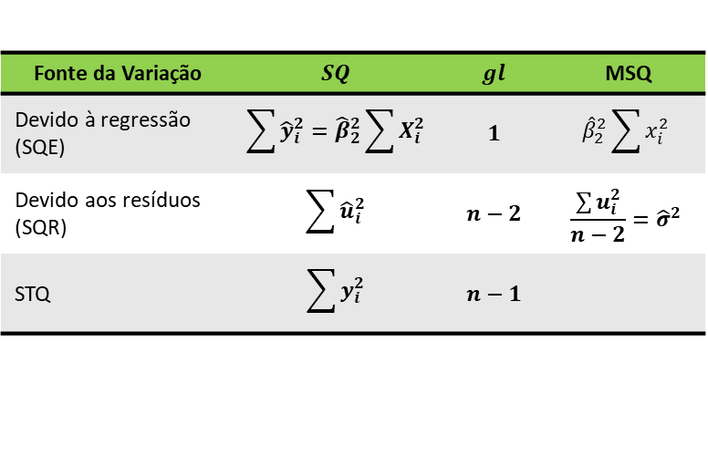
LICβ1 = | -1.9395 | 13 | 13.531 | 18 | 6 | 4.8562923077 | 36 | 29.137753846 | 23.583574978 | 183.087961 | 324 | 13.019287912 | 0.51171208791 | 0.26184926092
LSCβ1 = | 1.9106
$$F=\frac{{\hat{β}}_{2}^{2}\sum{x_{i}^{2}}}{{\hat{σ}}^{2}}$$
α/2 = | 0.025
$$X_{α/2}^{2}=$$
 | 21.9200
$$X_{1−α/2}^{2}=$$
 | 3.8157
LICvar = | 0.4422
LSCvar = | 2.540
SQE = | 95.426 |  | 1.2588064477
SQR = | 9.693 |  | 1.1219654396
STQ = | 105.118 |  | 14.4675
F = | 108.295 |  | 16.936929283

Medidas
Resultados pelo método MQO

Medida | E(Y|X) | Amostra 1 | Amostra 2 | Amostra 3 | Amostra 4 | Amostra 5
n = | 60 | 10 | 10 | 10 | 10 | 10
β2 = | 0.6000 | 0.487 | 0.616 | 0.557 | 0.669 | 0.496
β1 = | 17.0000 | 36.164 | 13.521 | 23.267 | 7.503 | 30.721
$${\hat{σ}}^{2}=$$
 | 128.1379 | 136.332 | 133.926 | 168.867 | 146.148 | 111.926
σ = | 11.3198 | 11.676 | 11.573 | 12.995 | 12.089 | 10.579
$$var\left({\hat{β}}_{2}\right)=$$
 | 0.0006 | 0.004 | 0.004 | 0.005 | 0.004 | 0.003
$$ep\left({\hat{β}}_{2}\right)=$$
 | 0.0255 | 0.064 | 0.064 | 0.072 | 0.067 | 0.058
r² = | 0.9052 | 0.878 | 0.921 | 0.883 | 0.927 | 0.901
r = | 0.9514 | 0.937 | 0.960 | 0.940 | 0.963 | 0.949
$$var\left({\hat{β}}_{1}\right)=$$
 | 21.7339 | 133.027 | 130.679 | 164.773 | 142.605 | 109.212
$$ep\left({\hat{β}}_{1}\right)=$$
 | 4.6620 | 11.534 | 11.431 | 12.836 | 11.942 | 10.450
α = | 0.050 | 0.05 | 0.05 | 0.05 | 0.05 | 0.05
graus de liberdade = | 58 | 8 | 8 | 8 | 8 | 8
tα/2 = | 2.002 | 2.3060 | 2.3060 | 2.3060 | 2.3060 | 2.3060
LICβ2 = | 0.549 | 0.3391 | 0.4689 | 0.3917 | 0.5159 | 0.3615
LSCβ2 = | 0.651 | 0.6355 | 0.7627 | 0.7216 | 0.8229 | 0.6301
LICβ1 = | 7.668 | 9.5668 | -12.8399 | -6.3341 | -20.0347 | 6.6224
LSCβ1 = | 26.332 | 62.7605 | 39.8823 | 52.8674 | 35.0408 | 54.8200

Gráficos
Medida | E(Y|X) | Amostra 1 | Amostra 2 | Amostra 3 | Amostra 4 | Amostra 5
β2 = | 0.6000 | 0.487 | 0.616 | 0.557 | 0.669 | 0.496
β1 = | 17.0000 | 36.164 | 13.521 | 23.267 | 7.503 | 30.721
LICβ2 = | 0.549 | 0.3391 | 0.4689 | 0.3917 | 0.5159 | 0.3615
LSCβ2 = | 0.651 | 0.6355 | 0.7627 | 0.7216 | 0.8229 | 0.6301
LICβ1 = | 7.668 | 9.5668 | -12.8399 | -6.3341 | -20.0347 | 6.6224
LSCβ1 = | 26.332 | 62.7605 | 39.8823 | 52.8674 | 35.0408 | 54.8200
Beta 2
Beta 1
Medida | β2 = | LICβ2 = | LSCβ2 = |  | Medida | β1 = | LICβ1 = | LSCβ1 =
E(Y|X) | 0.6000 | 0.549 | 0.651 |  | E(Y|X) | 17.0000 | 7.668 | 26.332
Amostra 1 | 0.487 | 0.3391 | 0.6355 |  | Amostra 1 | 36.164 | 9.5668 | 62.7605
Amostra 2 | 0.616 | 0.4689 | 0.7627 |  | Amostra 2 | 13.521 | -12.8399 | 39.8823
Amostra 3 | 0.557 | 0.3917 | 0.7216 |  | Amostra 3 | 23.267 | -6.3341 | 52.8674
Amostra 4 | 0.669 | 0.5159 | 0.8229 |  | Amostra 4 | 7.503 | -20.0347 | 35.0408
Amostra 5 | 0.496 | 0.3615 | 0.6301 |  | Amostra 5 | 30.721 | 6.6224 | 54.8200

